使用指南(必看)
项目甘特图使用指南（必看）

1
甘特图介绍：
有4种表格样式，仅在呈现细节方面有点不同，但每种表格样式的使用方法基本是一样的，可任选一种使用

2
使用方法
1、填写年份、月份、今天，年份、月份必须填写数字，今天填写日期
如果想要自动更新今天的日期，输入公式：=TODAY()

2、填入项目名称、任务、开始日期、结束日期、完成进度、当前状态（下拉菜单勾选）
①天数是自动计算的；②是否完成根据当前状态"已完成"来自动判断；③超期自动红灯显示（超期：今天>结束日期，当前状态是未开始或进行中）

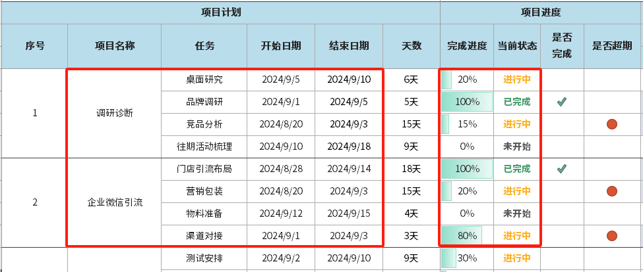

完成进度没有设公式，需要手动填写百分比数字！！！

3、新增任务的方法:①取消合并序号、项目名称；②新增行；③合并序号、项目
新增项目的方法：从中间插入整行/多行，可以保留公式自动计算的功能

4、增加甘特图月份的方法
①复制整月日期+甘特图粘贴到后面
②改粘贴后第一个日期为当月1号（例如：2024/10/1），就可以增加一个2024年10月，类似这样往后面增加月份
③调整新增甘特的列宽：3.22；上面的月份删掉公式，改为文字：10月

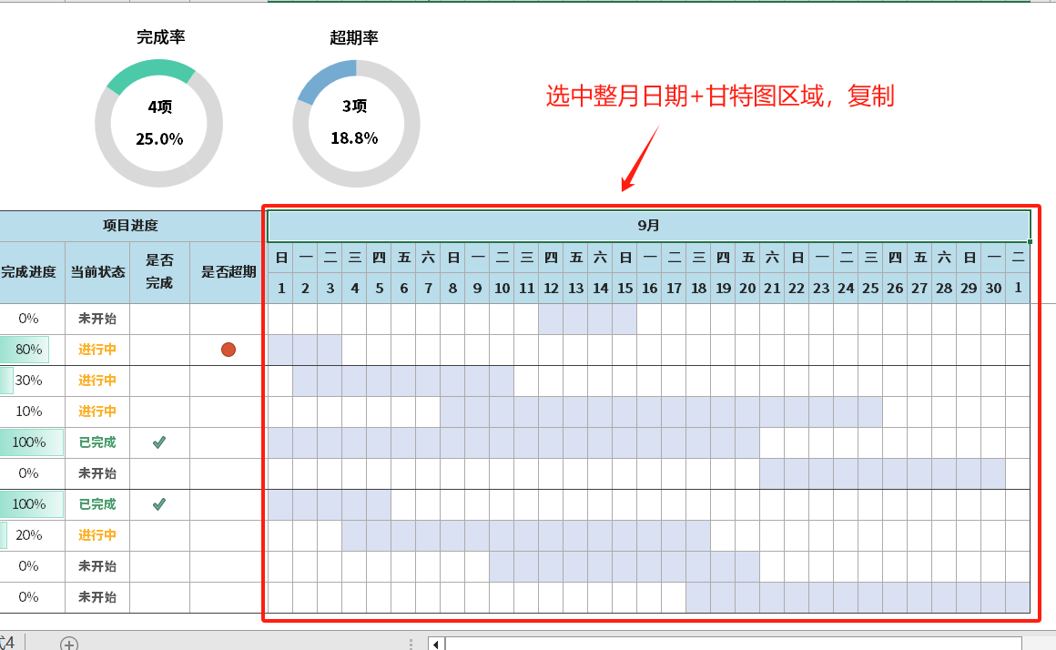
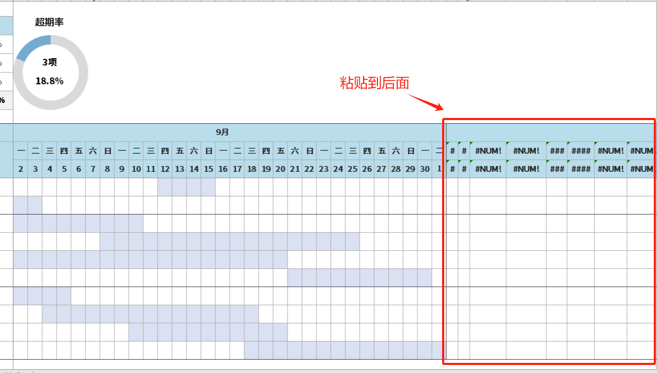

①

②

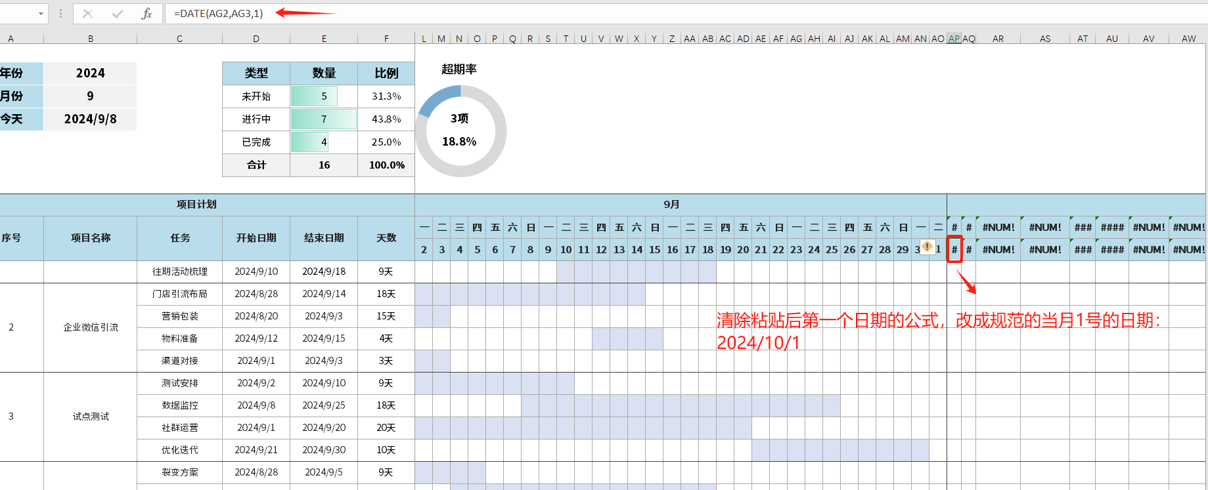
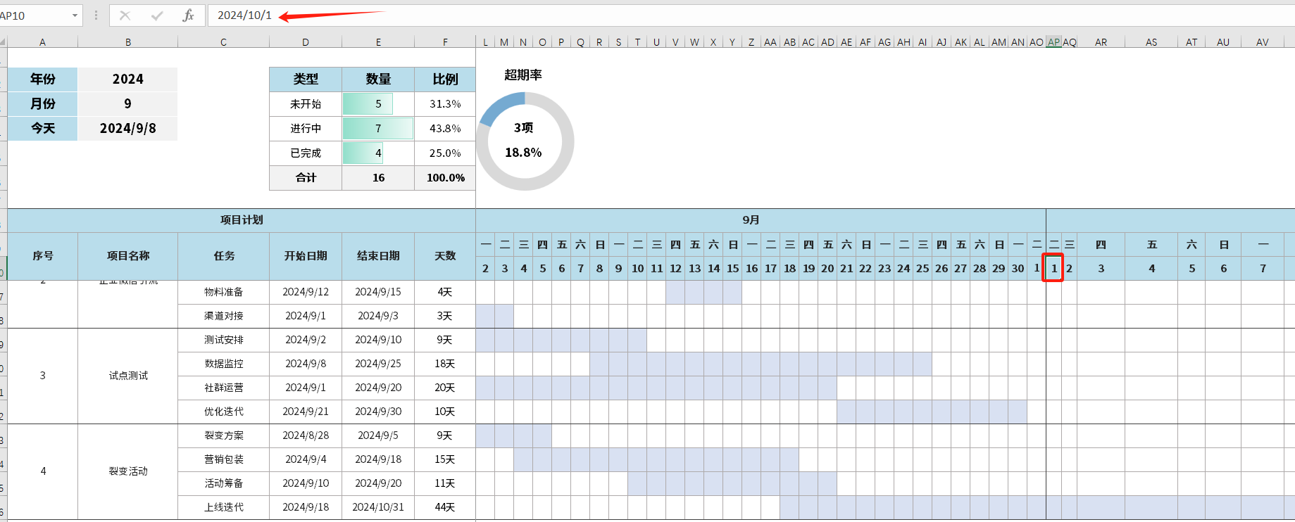

③

④

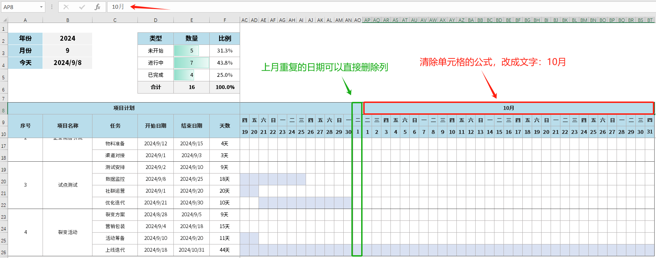
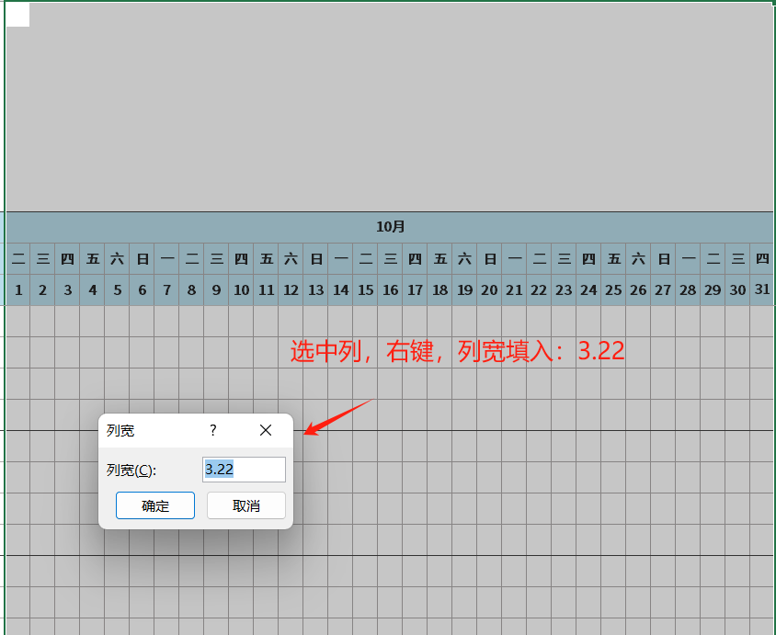

⑤

5、修改甘特图颜色的方法
①选中甘特图单元格
②开始，条件格式，管理规则，编辑规则，点击格式，填充，其他颜色，确定

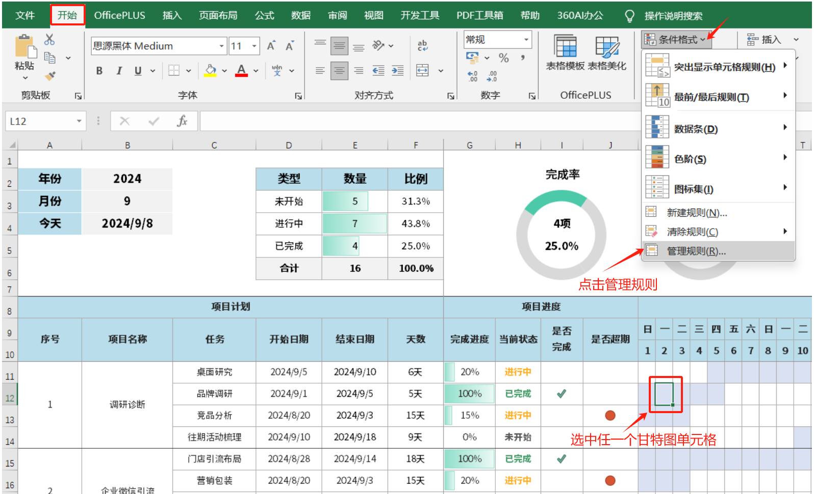

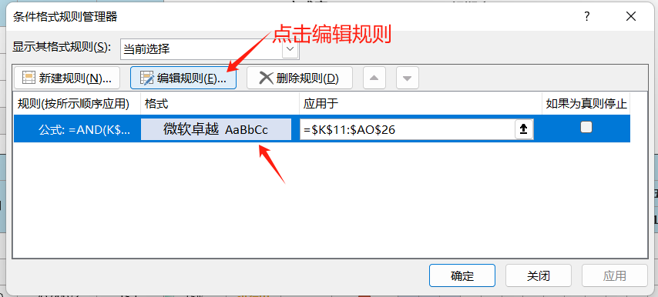

①

②

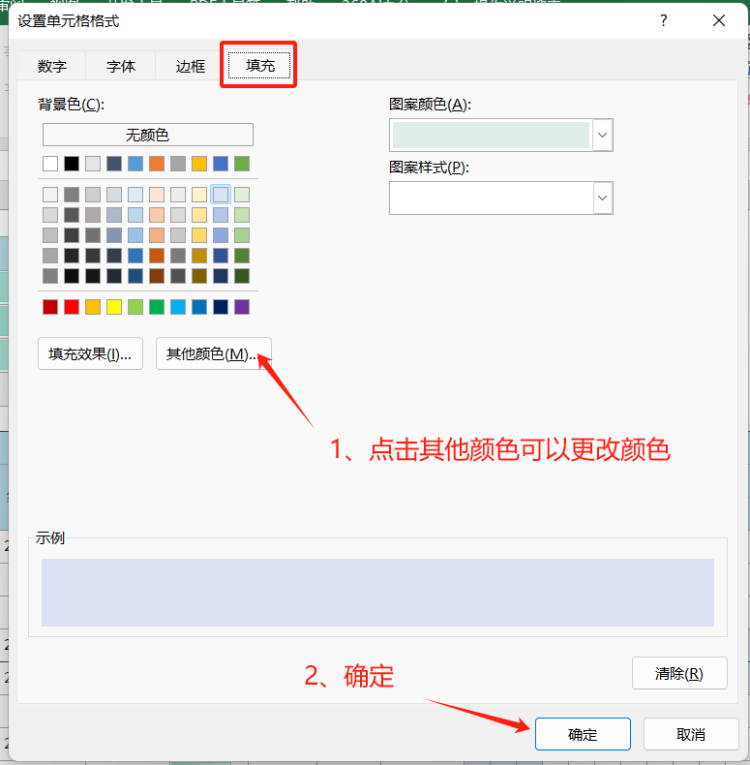
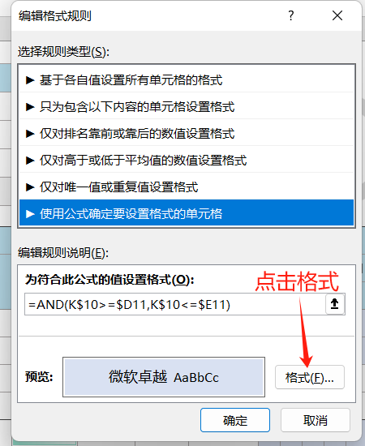

③

甘特图样式1
完成率
超期率
年份 | 2025 |  | 类型 | 数量 | 比例
月份 | 4 |  | 未开始 | 5 | 31.3%
今天 | 2024-09-08 |  | 进行中 | 7 | 43.8% |  |  | 4项 |  |  |  | 3项 |  |  |  |  |  | 未逾期 | 13
 |  |  | 已完成 | 4 | 25.0% |  |  | 25.0% |  |  |  | 18.8% |  |  |  |  |  | 已逾期 | 3
 |  |  | 合计 | 16 | 100.0%

项目计划 |  |  |  |  |  | 项目进度 |  |  |  | 4月
序号 | 项目名称 | 任务 | 开始日期 | 结束日期 | 天数 | 完成进度 | 当前状态 | 是否 完成 | 是否超期 | 二 | 三 | 四 | 五 | 六 | 日 | 一 | 二 | 三 | 四 | 五 | 六 | 日 | 一 | 二 | 三 | 四 | 五 | 六 | 日 | 一 | 二 | 三 | 四 | 五 | 六 | 日 | 一 | 二 | 三 | 四
 |  |  |  |  |  |  |  |  |  | 2025-04-01 | 2025-04-02 | 2025-04-03 | 2025-04-04 | 2025-04-05 | 2025-04-06 | 2025-04-07 | 2025-04-08 | 2025-04-09 | 2025-04-10 | 2025-04-11 | 2025-04-12 | 2025-04-13 | 2025-04-14 | 2025-04-15 | 2025-04-16 | 2025-04-17 | 2025-04-18 | 2025-04-19 | 2025-04-20 | 2025-04-21 | 2025-04-22 | 2025-04-23 | 2025-04-24 | 2025-04-25 | 2025-04-26 | 2025-04-27 | 2025-04-28 | 2025-04-29 | 2025-04-30 | 2025-05-01
1 |  | 桌面研究 | 2024-09-05 | 2024-09-10 | 6天 | 20% | 进行中
 |  | 品牌调研 | 2024-09-01 | 2024-09-05 | 5天 | 100% | 已完成 | 1
 |  | 竞品分析 | 2024-08-20 | 2024-09-03 | 15天 | 15% | 进行中 |  | 1
 |  | 往期活动梳理 | 2024-09-10 | 2024-09-18 | 9天 | 0% | 未开始
2 | 企业微信引流 | 门店引流布局 | 2024-08-28 | 2024-09-14 | 18天 | 100% | 已完成 | 1
 |  | 营销包装 | 2024-08-20 | 2024-09-03 | 15天 | 20% | 进行中 |  | 1
 |  | 物料准备 | 2024-09-12 | 2024-09-15 | 4天 | 0% | 未开始
 |  | 渠道对接 | 2024-09-01 | 2024-09-03 | 3天 | 80% | 进行中 |  | 1
3 | 试点测试 | 测试安排 | 2024-09-02 | 2024-09-10 | 9天 | 30% | 进行中
 |  | 数据监控 | 2024-09-08 | 2024-09-25 | 18天 | 10% | 进行中
 |  | 社群运营 | 2024-09-01 | 2024-09-20 | 20天 | 100% | 已完成 | 1
 |  | 优化迭代 | 2024-09-21 | 2024-09-30 | 10天 | 0% | 未开始
4 | 裂变活动 | 裂变方案 | 2024-08-28 | 2024-09-05 | 9天 | 100% | 已完成 | 1
 |  | 营销包装 | 2024-09-04 | 2024-09-18 | 15天 | 20% | 进行中
 |  | 活动筹备 | 2024-09-10 | 2024-09-20 | 11天 | 0% | 未开始
 |  | 上线迭代 | 2024-09-18 | 2024-10-31 | 44天 | 0% | 未开始

甘特图样式2
完成率
超期率
年份 | 2024 |  | 类型 | 数量 | 比例
月份 | 9 |  | 未开始 | 5 | 31.3%
今天 | 2024-09-08 |  | 进行中 | 7 | 43.8% |  |  | 4项 |  |  |  | 3项 |  |  |  |  |  | 未逾期 | 13
 |  |  | 已完成 | 4 | 25.0% |  |  | 25.0% |  |  |  | 18.8% |  |  |  |  |  | 已逾期 | 3
 |  |  | 合计 | 16 | 100.0%

项目计划 |  |  |  |  |  | 项目进度 |  |  |  | 9月
序号 | 主/分 | 关键内容 | 开始日期 | 结束日期 | 天数 | 完成进度 | 当前状态 | 是否 完成 | 是否超期 | 日 | 一 | 二 | 三 | 四 | 五 | 六 | 日 | 一 | 二 | 三 | 四 | 五 | 六 | 日 | 一 | 二 | 三 | 四 | 五 | 六 | 日 | 一 | 二 | 三 | 四 | 五 | 六 | 日 | 一 | 二
 |  |  |  |  |  |  |  |  |  | 2024-09-01 | 2024-09-02 | 2024-09-03 | 2024-09-04 | 2024-09-05 | 2024-09-06 | 2024-09-07 | 2024-09-08 | 2024-09-09 | 2024-09-10 | 2024-09-11 | 2024-09-12 | 2024-09-13 | 2024-09-14 | 2024-09-15 | 2024-09-16 | 2024-09-17 | 2024-09-18 | 2024-09-19 | 2024-09-20 | 2024-09-21 | 2024-09-22 | 2024-09-23 | 2024-09-24 | 2024-09-25 | 2024-09-26 | 2024-09-27 | 2024-09-28 | 2024-09-29 | 2024-09-30 | 2024-10-01
1 | 主 | 调研诊断
 | 分 | 桌面研究 | 2024-09-05 | 2024-09-10 | 6天 | 20% | 进行中
 | 分 | 品牌调研 | 2024-09-01 | 2024-09-05 | 5天 | 100% | 已完成 | 1
 | 分 | 竞品分析 | 2024-08-20 | 2024-09-03 | 15天 | 15% | 进行中 |  | 1
 | 分 | 往期活动梳理 | 2024-09-10 | 2024-09-18 | 9天 | 0% | 未开始
2 | 主 | 企业微信引流
 | 分 | 门店引流布局 | 2024-08-28 | 2024-09-14 | 18天 | 100% | 已完成 | 1
 | 分 | 营销包装 | 2024-08-20 | 2024-09-03 | 15天 | 20% | 进行中 |  | 1
 | 分 | 物料准备 | 2024-09-12 | 2024-09-15 | 4天 | 0% | 未开始
 | 分 | 渠道对接 | 2024-09-01 | 2024-09-03 | 3天 | 80% | 进行中 |  | 1
3 | 主 | 试点测试
 | 分 | 测试安排 | 2024-09-02 | 2024-09-10 | 9天 | 30% | 进行中
 | 分 | 数据监控 | 2024-09-08 | 2024-09-25 | 18天 | 10% | 进行中
 | 分 | 社群运营 | 2024-09-01 | 2024-09-20 | 20天 | 100% | 已完成 | 1
 | 分 | 优化迭代 | 2024-09-21 | 2024-09-30 | 10天 | 0% | 未开始
4 | 主 | 裂变活动
 | 分 | 裂变方案 | 2024-08-28 | 2024-09-05 | 9天 | 100% | 已完成 | 1
 | 分 | 营销包装 | 2024-09-04 | 2024-09-18 | 15天 | 20% | 进行中
 | 分 | 活动筹备 | 2024-09-10 | 2024-09-20 | 11天 | 0% | 未开始
 | 分 | 上线迭代 | 2024-09-18 | 2024-10-31 | 44天 | 0% | 未开始

甘特图样式3
完成率
年份 | 2025 |  | 类型 | 数量 | 比例
月份 | 4 |  | 未开始 | 1 | 3.8%
今天 | 2025-05-15 |  | 进行中 | 6 | 23.1% |  |  | 19项
 |  |  | 已完成 | 19 | 73.1% |  |  | 73.1%
 |  |  | 合计 | 26 | 100.0%

项目计划 |  |  |  |  |  | 项目进度 |  |  |  | 第4周 |  |  |  |  |  |  | 第5周 |  |  |  |  |  |  | 第6周 |  |  |  |  |  |  | 第7周
序号 | 负责人 | 任务 | 开始日期 | 结束日期 | 天数 | 完成进度 | 当前状态 | 是否 完成 | 是否超期 | 二 | 三 | 四 | 五 | 六 | 日 | 一 | 二 | 三 | 四 | 五 | 六 | 日 | 一 | 二 | 三 | 四 | 五 | 六 | 日 | 一 | 二 | 三 | 四 | 五 | 六 | 日 | 一
 |  |  |  |  |  |  |  |  |  | 2025-04-22 | 2025-04-23 | 2025-04-24 | 2025-04-25 | 2025-04-26 | 2025-04-27 | 2025-04-28 | 2025-04-29 | 2025-04-30 | 2025-05-01 | 2025-05-02 | 2025-05-03 | 2025-05-04 | 2025-05-05 | 2025-05-06 | 2025-05-07 | 2025-05-08 | 2025-05-09 | 2025-05-10 | 2025-05-11 | 2025-05-12 | 2025-05-13 | 2025-05-14 | 2025-05-15 | 2025-05-16 | 2025-05-17 | 2025-05-18 | 2025-05-19
1 | 蒋明达 | PPT收集 | 2025-05-06 | 2025-05-17 | 12天 | 0% | 进行中
 |  | PPT制作 | 2025-05-06 | 2025-05-17 | 12天 | 0% | 已完成 | 1
 |  | 评分细则 | 2025-04-25 | 2025-05-11 | 17天 | 10% | 已完成 | 1
 |  | 联络 | 2025-04-28 | 2025-05-20 | 23天 | 0% | 进行中
2 | 宋嘉美 | 线上评分表 | 2025-04-28 | 2025-05-11 | 14天 | 0% | 已完成
 |  | 线下评分表 | 2025-04-28 | 2025-05-18 | 21天 | 0% | 已完成 | 1
 |  | 座位表 | 2025-05-06 | 2025-05-18 | 13天 | 0% | 进行中
 |  | 观众报名表 | 2025-04-28 | 2025-05-06 | 9天 | 0% | 已完成 | 1
 |  | 签到表 | 2025-05-06 | 2025-05-18 | 13天 | 0% | 已完成 | 1
 |  | 反馈表 | 2025-05-06 | 2025-05-18 | 13天 | 0% | 已完成 | 1
3 | 龙奕帆 | 策划案调整 | 2025-04-25 | 2025-04-27 | 3天 | 100% | 已完成 | 1
 |  | 线上材料收集 | 2025-04-28 | 2025-05-06 | 9天 | 0% | 已完成 | 1
 |  |  |  |  | 1天 | 0% | 已完成 | 1
 |  |  |  |  | 1天 | 0% | 已完成 | 1
4 | 贾开昊 | 证书制作 | 2025-05-06 | 2025-05-16 | 11天 | 0% | 进行中
 |  | 物资表制作 | 2025-05-06 | 2025-05-18 | 13天 | 0% | 进行中
 |  | 通知撰写 | 2025-04-25 | 2025-04-27 | 3天 | 10% | 已完成 | 1
 |  |  |  |  | 1天 | 0% | 已完成 | 1
5 | 胡天义 | 申请表调整 | 2025-04-25 | 2025-04-27 | 3天 | 10% | 已完成 | 1
 |  | 推文素材收集 | 2025-05-20 | 2025-05-22 | 3天 | 0% | 未开始
 |  |  |  |  | 1天 | 0% | 已完成 | 1
 |  |  |  |  | 1天 | 0% | 已完成 | 1
6 | 崔珈苧 | 主持稿准备 | 2025-05-06 | 2025-05-19 | 14天 | 0% | 进行中
 |  |  |  |  | 1天 | 0% | 已完成 | 1
 |  |  |  |  | 1天 | 0% | 已完成 | 1
 |  |  |  |  | 1天 | 0% | 已完成 | 1

甘特图样式4
完成率
年份 | 2025 |  | 类型 | 数量 | 比例
月份 | 4 |  | 未开始 | 5 | 29.4%
今天 | 2025-04-25 |  | 进行中 | 8 | 47.1% |  |  | 4项
 |  |  | 已完成 | 4 | 23.5% |  |  | 23.5%
 |  |  | 合计 | 17 | 100.0%

项目计划 |  |  |  |  |  | 项目进度 |  |  |  | 第1周 |  |  |  |  |  |  | 第2周 |  |  |  |  |  |  | 第3周 |  |  |  |  |  |  | 第4周 |  |  |  |  |  |  | 第5周
序号 | 主/分 | 关键内容 | 开始日期 | 结束日期 | 天数 | 完成进度 | 当前状态 | 是否 完成 | 是否超期 | 二 | 三 | 四 | 五 | 六 | 日 | 一 | 二 | 三 | 四 | 五 | 六 | 日 | 一 | 二 | 三 | 四 | 五 | 六 | 日 | 一 | 二 | 三 | 四 | 五 | 六 | 日 | 一 | 二 | 三 | 四 | 五 | 六 | 日 | 一
 |  |  |  |  |  |  |  |  |  | 2025-04-22 | 2025-04-23 | 2025-04-24 | 2025-04-25 | 2025-04-26 | 2025-04-27 | 2025-04-28 | 2025-04-29 | 2025-04-30 | 2025-05-01 | 2025-05-02 | 2025-05-03 | 2025-05-04 | 2025-05-05 | 2025-05-06 | 2025-05-07 | 2025-05-08 | 2025-05-09 | 2025-05-10 | 2025-05-11 | 2025-05-12 | 2025-05-13 | 2025-05-14 | 2025-05-15 | 2025-05-16 | 2025-05-17 | 2025-05-18 | 2025-05-19 | 2025-05-20 | 2025-05-21 | 2025-05-22 | 2025-05-23 | 2025-05-24 | 2025-05-25 | 2025-05-26
1 | 主 | 联络
 | 分 | 通知撰写 | 2025-04-25 | 2025-04-27 | 3天 | 20% | 进行中
 | 分 | 通知干事、部长 | 2025-04-28 | 2025-04-27 | 0天 | 20% | 进行中
 | 分 | 申请表收集 | 2025-04-28 | 2025-05-06 | 9天 | 100% | 已完成 | 1
 | 分 | PPT收集 | 2025-05-06 | 2025-05-17 | 12天 | 15% | 进行中
 | 分 | 个人介绍打包 | 2025-05-20 | 2025-05-21 | 2天 | 0% | 未开始
2 | 主 | 评分
 | 分 | 评分细则修订 | 2025-04-25 | 2025-05-06 | 12天 | 100% | 已完成 | 1
 | 分 | 线上评分表 | 2025-05-06 | 2025-05-11 | 6天 | 20% | 进行中
 | 分 | 线上打分 | 2025-05-12 | 2025-05-17 | 6天 | 0% | 未开始
 | 分 | 线下评分表 | 2025-05-12 | 2025-05-17 | 6天 | 80% | 进行中
 | 分 | 座位表 | 2025-05-12 | 2025-05-17 | 6天 | 80% | 进行中
3 | 主 | 财务
 | 分 | 测试安排 | 2024-09-02 | 2024-09-10 | 9天 | 30% | 进行中 |  | 1
 | 分 | 数据监控 | 2024-09-08 | 2024-09-25 | 18天 | 10% | 进行中 |  | 1
 | 分 | 社群运营 | 2024-09-01 | 2024-09-20 | 20天 | 100% | 已完成 | 1
 | 分 | 优化迭代 | 2024-09-21 | 2024-09-30 | 10天 | 0% | 未开始 |  | 1
4 | 主 | 裂变活动
 | 分 | 裂变方案 | 2024-08-28 | 2024-09-05 | 9天 | 100% | 已完成 | 1
 | 分 | 营销包装 | 2024-09-04 | 2024-09-18 | 15天 | 20% | 进行中 |  | 1
 | 分 | 活动筹备 | 2024-09-10 | 2024-09-20 | 11天 | 0% | 未开始 |  | 1
 | 分 | 上线迭代 | 2024-09-18 | 2024-10-31 | 44天 | 0% | 未开始 |  | 1

